二维例子
长度 | 宽度 |  |  | XT |  | -1.7499592537 | -1.5278832062 | -1.0837311114 | -1.0837311114 | -1.0837311114 | -0.86165506398 | -0.86165506398 | -0.63957901656 | -0.41750296915 | -0.41750296915 | -0.41750296915 | -0.19542692173 | 0.02664912569 | 0.24872517311 | 0.24872517311 | 0.47080122053 | 0.47080122053 | 0.47080122053 | 0.47080122053 | 0.69287726794 | 0.91495331536 | 1.3591054102 | 1.3591054102 | 1.5811814576 | 2.0253335525
3 | 2 |  |  | -1.7499592537 | -1.7695869777 | -1.7695869777 | -0.13863123788 | -1.1579785752 | -0.54637017282 | -0.13863123788 | -1.7695869777 | 0.47297716453 | -0.34250070535 | -1.1579785752 | -0.54637017282 | 0.67684663201 | -0.7502396403 | 0.26910769706 | -0.13863123788 | 0.065238229591 | -0.95410910777 | 0.67684663201 | 0.88071609948 | 1.2884550344 | -0.7502396403 | 0.47297716453 | 0.47297716453 | 1.2884550344 | 1.6961939694 | 1.9000634368
4 | 10 |  |  | -1.5278832062 | -0.13863123788 | ★ |  |  |  |  |  | ★
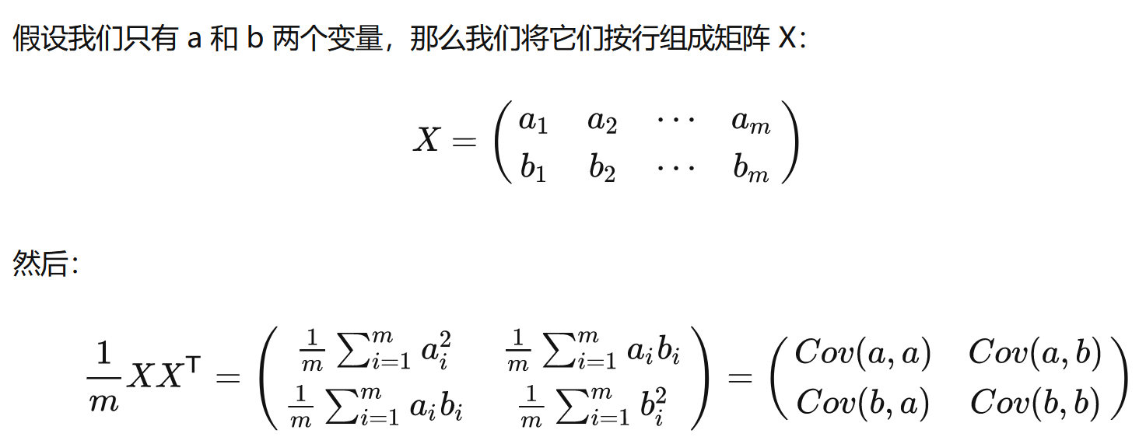
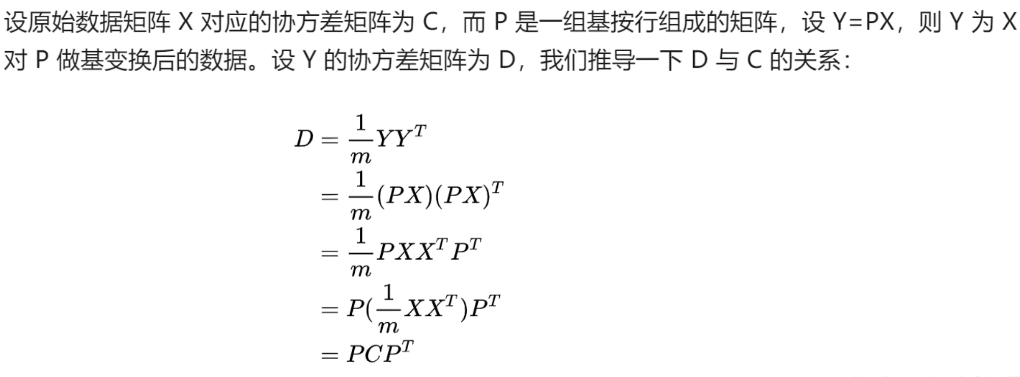
6 | 5 |  |  | -1.0837311114 | -1.1579785752
6 | 8 |  |  | -1.0837311114 | -0.54637017282 |  |  |  |  |  |  |  |  |  |  |  |  |  |  |  | [1]:【机器学习】降维——PCA（非常详细） - 阿泽的文章 - 知乎
6 | 10 |  |  | -1.0837311114 | -0.13863123788 |  |  |  |  |  |  |  |  |  |  |  |  |  |  |  | PCA算法原理:为什么用协方差矩阵以及协方差矩阵的特征值特
7 | 2 |  | EX | -0.86165506398 | -1.7695869777 |  |  |  |  |  |  |  |  |  |  |  |  |  |  |  | https://blog.codinglabs.org/articles/pca-tutorial.html
7 | 13 |  | XTET | -0.86165506398 | 0.47297716453 |  |  |  |  |  |  |  |  |  |  |  |  |  |  |  | 1) 特征降维时删除的应该是不重要的的特征，即方差较小的特征，也即不利于分类的特征。
8 | 9 |  |  | -0.63957901656 | -0.34250070535 |  |  |  |  |  |  |  |  |  |  |  |  |  |  |  | 2) 确定了一个重要的特征，则与之具备线性相关关系的特征就可以进行忽略了，因为一旦具备线性相关关系，则表明一个特征可以通过另外一个特征线性表达出来。
9 | 5 |  |  | -0.41750296915 | -1.1579785752 |  |  |  |  |  |  |  |  |  |  |  |  |  |  |  | https://zhuanlan.zhihu.com/p/77151308
9 | 8 |  |  | -0.41750296915 | -0.54637017282
9 | 14 |  |  | -0.41750296915 | 0.67684663201
10 | 7 |  |  | -0.19542692173 | -0.7502396403
11 | 12 |  |  | 0.02664912569 | 0.26910769706
12 | 10 |  |  | 0.24872517311 | -0.13863123788
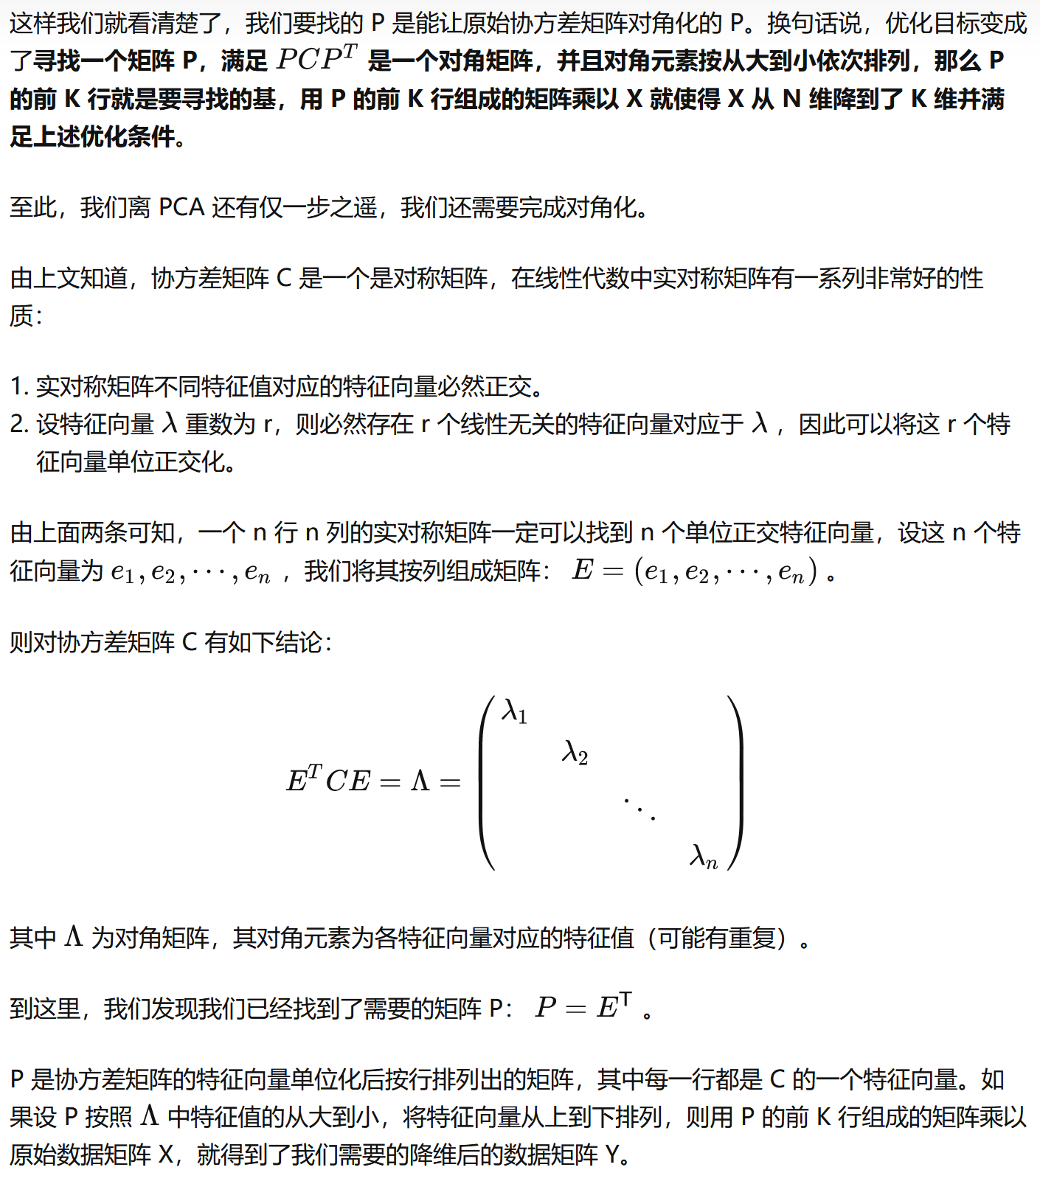
12 | 11 |  |  | 0.24872517311 | 0.065238229591
13 | 6 |  |  | 0.47080122053 | -0.95410910777
13 | 14 |  |  | 0.47080122053 | 0.67684663201
13 | 15 |  |  | 0.47080122053 | 0.88071609948
13 | 17 |  |  | 0.47080122053 | 1.2884550344
14 | 7 |  |  | 0.69287726794 | -0.7502396403
15 | 13 |  |  | 0.91495331536 | 0.47297716453
17 | 13 |  |  | 1.3591054102 | 0.47297716453
17 | 17 |  |  | 1.3591054102 | 1.2884550344
18 | 19 |  |  | 1.5811814576 | 1.6961939694
20 | 20 |  |  | 2.0253335525 | 1.9000634368 |  |  |  |  | ★
10.88 | 10.68 |  |  |  |  |  | ★★
4.5029619881 | 4.9050993874 |  |  |  |  |  | Ax=λx
 |  |  |  |  |  |  | (A−λI)x=0
 |  |  |  |  |  |  | Det(A−λI)=0
∑ =C |  |  | I：
20.276666667 | 15.585 |  | 1 | 0
15.585 | 24.06 |  | 0 | 1
 |  |  | ★★★
∑=C(标准化) |  |  | 手算特征值和特征向量：https://blog.csdn.net/landing_guy_/article/details/118498235
★★ E^{T}=E ⁻¹
1 | 0.70560348031 |  | https://www.real-statistics.com/linear-algebra-matrix-topics/eigenvalues-eigenvectors/
0.70560348031 | 1 |  | https://www.real-statistics.com/multivariate-statistics/factor-analysis/principal-component-analysis/
 |  |  | λ1*λ2=det (c) | 244.964375
特征值 |  |  | λ1+λ2=trace (c) | 44.336666667
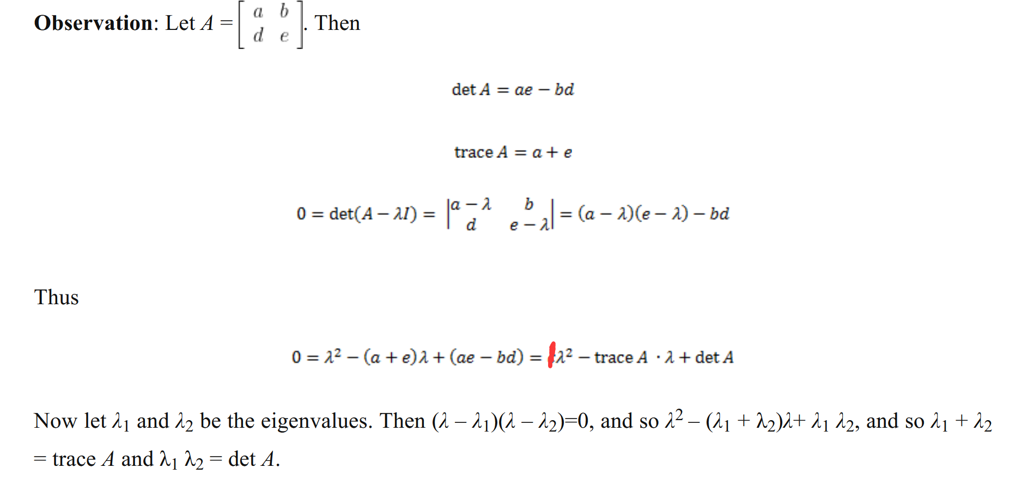
λ1 | λ2
37.86 | 6.47
特征向量 | ★★★
1 | 1
1.1282215806 | -0.88595872099
★★ E^{T}=E ⁻¹
单位基 | ★★★
0.66330209731 | 0.74849736314
0.74835174063 | -0.66313776651 |  |  |  |  |  |  |  |  |  | 一文解释 矩阵特征分解 - 知乎 (zhihu.com)
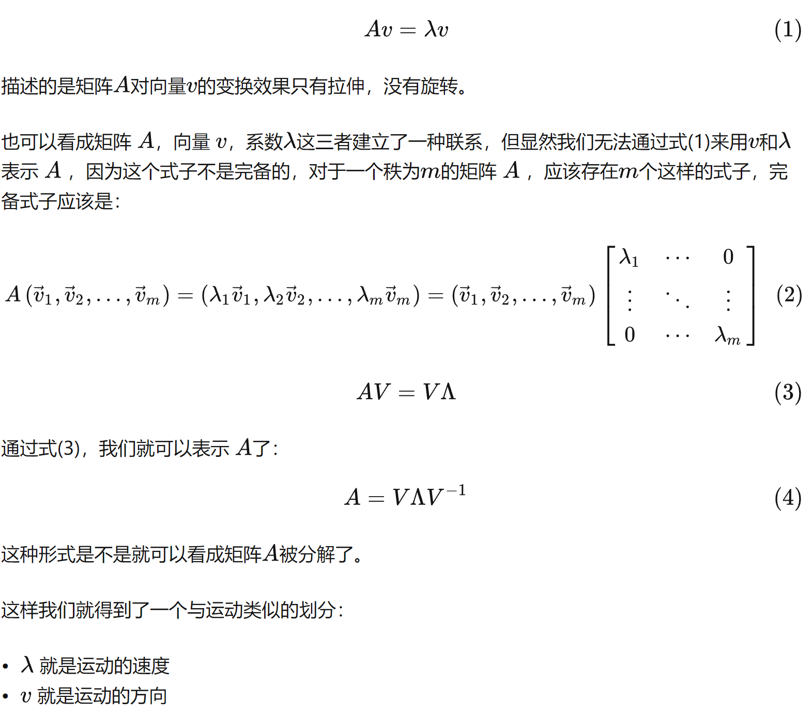

0.6631377825 | 0.74849738118
0.74835175867 | -0.6633021133

可视化 | ★★★★ | PCA-二维例子 – GeoGebra
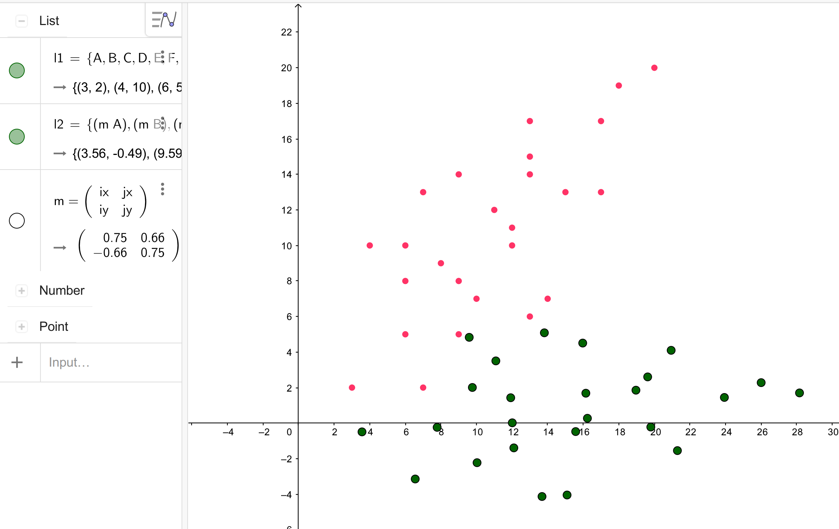

V⁻¹AV=^

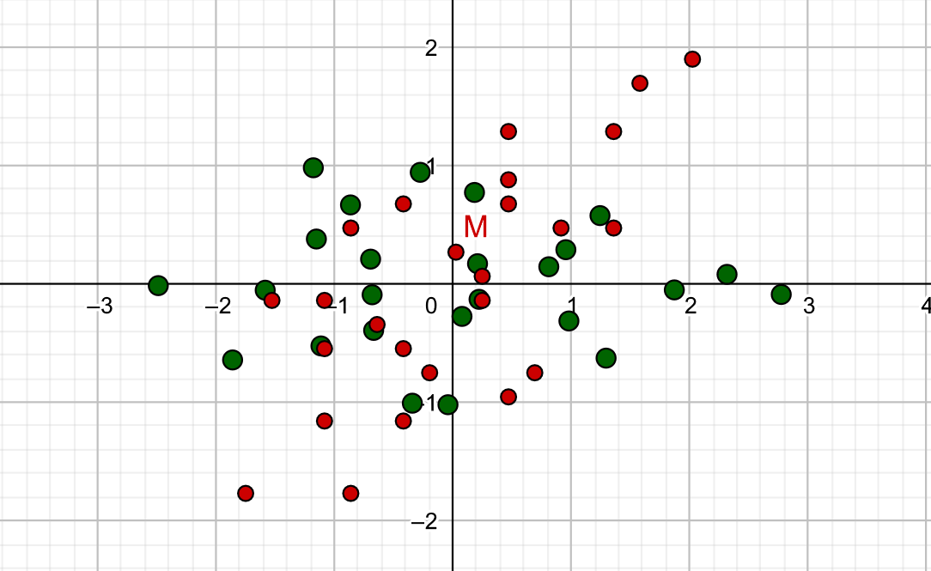
 |  |  |  |  |  |  |  |  |  |  | 实对称矩阵特性
特征值 |  |  |  |  |  |  |  |  |  |  | 【线性代数】详解正定矩阵、实对称矩阵、矩阵特征值分解、矩阵 SVD 分解 - 知乎 (zhihu.com)
λ1 | λ2
1.7056 | 0.2944
特征向量 | ★★★
1 | -1
1 | 1
单位基 | ★★★
0.70710678119 | -0.70710678119
0.70710678119 | 0.70710678119
 |  |  |  |  |  |  |  |  |  | 验证 | 单位基 |  |  | 单位基转置
 |  |  |  |  |  |  |  |  |  |  | 0.74849736314 | -0.66313776651 |  | 0.74849736314 | 0.66330209731
 |  | pca-二维例子（标准化数据） – GeoGebra |  |  |  |  |  |  |  |  | 0.66330209731 | 0.74835174063 |  | -0.66313776651 | 0.74835174063

原数据变换后 |  | 变换后零均值 |  | 标准化后再变换（最优变换） |  | 变换后标准化 |  |  |  |  | 特征向量是手算来的，因此略微有点不准 |  |  | 单位基的逆
y1 | y2 | y1 | y2 | y1 | y2 | y1 | y2 |  |  |  |  |  |  | 0.74835175867 | 0.6631377825
3.4866097732 | 0.91921655639 | -11.722513635 | -0.1421234082 | -2.4886950069 | -0.013878896741 | -1.9049614758 | -0.055879010424 |  |  |  |  |  |  | -0.6633021133 | 0.74849738118
10.136725796 | -3.6373882126 | -5.0723976131 | -4.6987281772 | -1.1784036644 | 0.9823494876 | -0.82428754986 | -1.8474105294
7.721571287 | 1.1752953463 | -7.4875521217 | 0.11395538167 | -1.5851281209 | -0.052500885168 | -1.216761079 | 0.044804118061
9.9666265089 | -0.81411795327 | -5.2424968998 | -1.8754579179 | -1.1526556721 | 0.37997156361 | -0.85192945314 | -0.73737840843
11.46332999 | -2.1403934863 | -3.7457934185 | -3.2017334509 | -0.86434070624 | 0.66828652946 | -0.60870836924 | -1.2588334261
6.1398181624 | 3.9132060089 | -9.0693052462 | 2.8518660443 | -1.8605690906 | -0.64200481301 | -1.4738031145 | 1.1212751962
14.371687309 | -3.3813094227 | -0.8374360993 | -4.4426493873 | -0.2748367784 | 0.94372749917 | -0.13608715308 | -1.7467274009
12.041582444 | 0.019739006497 | -3.1675409645 | -1.0416009581 | -0.69443523103 | 0.2100660884 | -0.51473973057 | -0.40952881394
9.7114775789 | 3.4207874357 | -5.4976458297 | 2.3594474711 | -1.1140336837 | -0.52359532237 | -0.89339230805 | 0.92766977303
11.956532801 | 1.4313741361 | -3.2525906078 | 0.37003417155 | -0.68156123489 | -0.091122873594 | -0.52856068221 | 0.14548724655
16.446643245 | -2.5474524629 | 1.2375198359 | -3.6087924275 | 0.18338366267 | 0.77382202396 | 0.20110256949 | -1.4188778064
11.871483158 | 2.8430092658 | -3.3376402512 | 1.7816693012 | -0.66868723875 | -0.39231183559 | -0.54238163385 | 0.70050330703
16.276543958 | 0.27581779637 | 1.0674205493 | -0.78552216822 | 0.20913165495 | 0.17144409997 | 0.17346066621 | -0.30884568546
15.443142574 | 2.3505906925 | 0.23401916536 | 1.2892507279 | 0.077848168167 | -0.27390234495 | 0.038029172621 | 0.50689788386
16.191494315 | 1.687452926 | 0.98237090599 | 0.62611296143 | 0.22200565109 | -0.12974486202 | 0.15963971457 | 0.24617037503
13.113037709 | 5.7516391217 | -2.0960856998 | 4.6902991571 | -0.34175028447 | -1.0075637557 | -0.34062340487 | 1.8440964708
19.099851634 | 0.44653698963 | 3.8907282252 | -0.61480297497 | 0.81150957894 | 0.14569610769 | 0.63226093073 | -0.2417235998
19.848203374 | -0.21660077689 | 4.6390799658 | -1.2779407415 | 0.95566706187 | 0.28985359062 | 0.75387147268 | -0.50245110863
21.344906856 | -1.5428763099 | 6.1357834471 | -2.6042162745 | 1.2439820277 | 0.57816855647 | 0.99709255658 | -1.0239061263
14.524691547 | 5.8369987184 | -0.68443186191 | 4.7756587538 | -0.040561322475 | -1.0204377519 | -0.11122327261 | 1.8776575137
19.678104088 | 2.6066694824 | 4.4689806792 | 1.5453295178 | 0.98141505415 | -0.31252433337 | 0.7262295694 | 0.60758101235
21.004708282 | 4.1036642087 | 5.7955848738 | 3.0423242441 | 1.2954780123 | -0.62658729151 | 0.94180875002 | 1.1961581157
23.998115245 | 1.4511131426 | 8.7889918363 | 0.38977317805 | 1.872107944 | -0.049957359804 | 1.4282509178 | 0.15324808034
26.158120824 | 0.87333497276 | 10.948997415 | -0.18800499184 | 2.3174543889 | 0.08132612698 | 1.779261592 | -0.073918385657
28.233076759 | 1.7071919325 | 13.02395335 | 0.64585196793 | 2.77567483 | -0.088579348231 | 2.1164513146 | 0.25393120883
15.209123409 | 1.0613399646
6.1536749087 | 2.5434131193
 | 列 1 | 列 2 |  |  | 列 1 | 列 2
列 1 | 37.867714882 |  |  | 列 1 | 1.7056034803
列 2 | 0.0014764833691 | 6.4689502953 |  | 列 2 | -3.0993726104E-16 | 0.29439651969

二维例子 (数据向左平移7个位置)
长度 | 宽度 |  |  | XT |  | -1.7499592537 | -1.5278832062 | -1.0837311114 | -1.0837311114 | -1.0837311114 | -0.86165506398 | -0.86165506398 | -0.63957901656 | -0.41750296915 | -0.41750296915 | -0.41750296915 | -0.19542692173 | 0.02664912569 | 0.24872517311 | 0.24872517311 | 0.47080122053 | 0.47080122053 | 0.47080122053 | 0.47080122053 | 0.69287726794 | 0.91495331536 | 1.3591054102 | 1.3591054102 | 1.5811814576 | 2.0253335525
-11 | 2 |  |  | -1.7499592537 | -1.7695869777 | -1.7695869777 | -0.13863123788 | -1.1579785752 | -0.54637017282 | -0.13863123788 | -1.7695869777 | 0.47297716453 | -0.34250070535 | -1.1579785752 | -0.54637017282 | 0.67684663201 | -0.7502396403 | 0.26910769706 | -0.13863123788 | 0.065238229591 | -0.95410910777 | 0.67684663201 | 0.88071609948 | 1.2884550344 | -0.7502396403 | 0.47297716453 | 0.47297716453 | 1.2884550344 | 1.6961939694 | 1.9000634368
-10 | 10 |  |  | -1.5278832062 | -0.13863123788 | ★ |  |  |  |  |  | ★
-8 | 5 |  |  | -1.0837311114 | -1.1579785752
-8 | 8 |  |  | -1.0837311114 | -0.54637017282 |  |  |  |  |  |  |  |  |  |  |  |  |  |  |  | [1]:【机器学习】降维——PCA（非常详细） - 阿泽的文章 - 知乎
-8 | 10 |  |  | -1.0837311114 | -0.13863123788 |  |  |  |  |  |  |  |  |  |  |  |  |  |  |  | PCA算法原理:为什么用协方差矩阵以及协方差矩阵的特征值特
-7 | 2 |  |  | -0.86165506398 | -1.7695869777 |  |  |  |  |  |  |  |  |  |  |  |  |  |  |  | https://blog.codinglabs.org/articles/pca-tutorial.html
-7 | 13 |  |  | -0.86165506398 | 0.47297716453 |  |  |  |  |  |  |  |  |  |  |  |  |  |  |  | 1) 特征降维时删除的应该是不重要的的特征，即方差较小的特征，也即不利于分类的特征。
-6 | 9 |  |  | -0.63957901656 | -0.34250070535 |  |  |  |  |  |  |  |  |  |  |  |  |  |  |  | 2) 确定了一个重要的特征，则与之具备线性相关关系的特征就可以进行忽略了，因为一旦具备线性相关关系，则表明一个特征可以通过另外一个特征线性表达出来。
-5 | 5 |  |  | -0.41750296915 | -1.1579785752 |  |  |  |  |  |  |  |  |  |  |  |  |  |  |  | https://zhuanlan.zhihu.com/p/77151308
-5 | 8 |  |  | -0.41750296915 | -0.54637017282
-5 | 14 |  |  | -0.41750296915 | 0.67684663201
-4 | 7 |  |  | -0.19542692173 | -0.7502396403
-3 | 12 |  |  | 0.02664912569 | 0.26910769706
-2 | 10 |  |  | 0.24872517311 | -0.13863123788
-2 | 11 |  |  | 0.24872517311 | 0.065238229591
-1 | 6 |  |  | 0.47080122053 | -0.95410910777
-1 | 14 |  |  | 0.47080122053 | 0.67684663201
-1 | 15 |  |  | 0.47080122053 | 0.88071609948
-1 | 17 |  |  | 0.47080122053 | 1.2884550344
0 | 7 |  |  | 0.69287726794 | -0.7502396403
1 | 13 |  |  | 0.91495331536 | 0.47297716453
3 | 13 |  |  | 1.3591054102 | 0.47297716453
3 | 17 |  |  | 1.3591054102 | 1.2884550344
4 | 19 |  |  | 1.5811814576 | 1.6961939694
6 | 20 |  |  | 2.0253335525 | 1.9000634368 |  |  |  |  | ★
-3.12 | 10.68 |  |  |  |  |  | ★★
4.5029619881 | 4.9050993874 |  |  |  |  |  | Ax=λx
 |  |  |  |  |  |  | (A−λI)x=0
 |  |  |  |  |  |  | Det(A−λI)=0
∑ =C |  |  | I：
20.276666667 | 15.585 |  | 1 | 0
15.585 | 24.06 |  | 0 | 1
 |  |  | ★★★
∑=C(标准化) |  |  | 手算特征值和特征向量：https://blog.csdn.net/landing_guy_/article/details/118498235
★★ E^{T}=E ⁻¹
1 | 0.70560348031 |  | https://www.real-statistics.com/linear-algebra-matrix-topics/eigenvalues-eigenvectors/
0.70560348031 | 1 |  | https://www.real-statistics.com/multivariate-statistics/factor-analysis/principal-component-analysis/
 |  |  | λ1*λ2=det (c) | 0.50212372857
特征值 |  |  | λ1+λ2=trace (c) | 2
λ1 | λ2
37.86 | 6.47
特征向量 | ★★★
1 | 1
1.1282215806 | -0.88595872099
★★ E^{T}=E ⁻¹
单位基 | ★★★
0.66330209731 | 0.74849736314
0.74835174063 | -0.66313776651 |  |  |  |  |  |  |  |  |  | 一文解释 矩阵特征分解 - 知乎 (zhihu.com)

0.6631377825 | 0.74849738118
0.74835175867 | -0.6633021133

可视化 | ★★★★ | PCA-二维例子 – GeoGebra
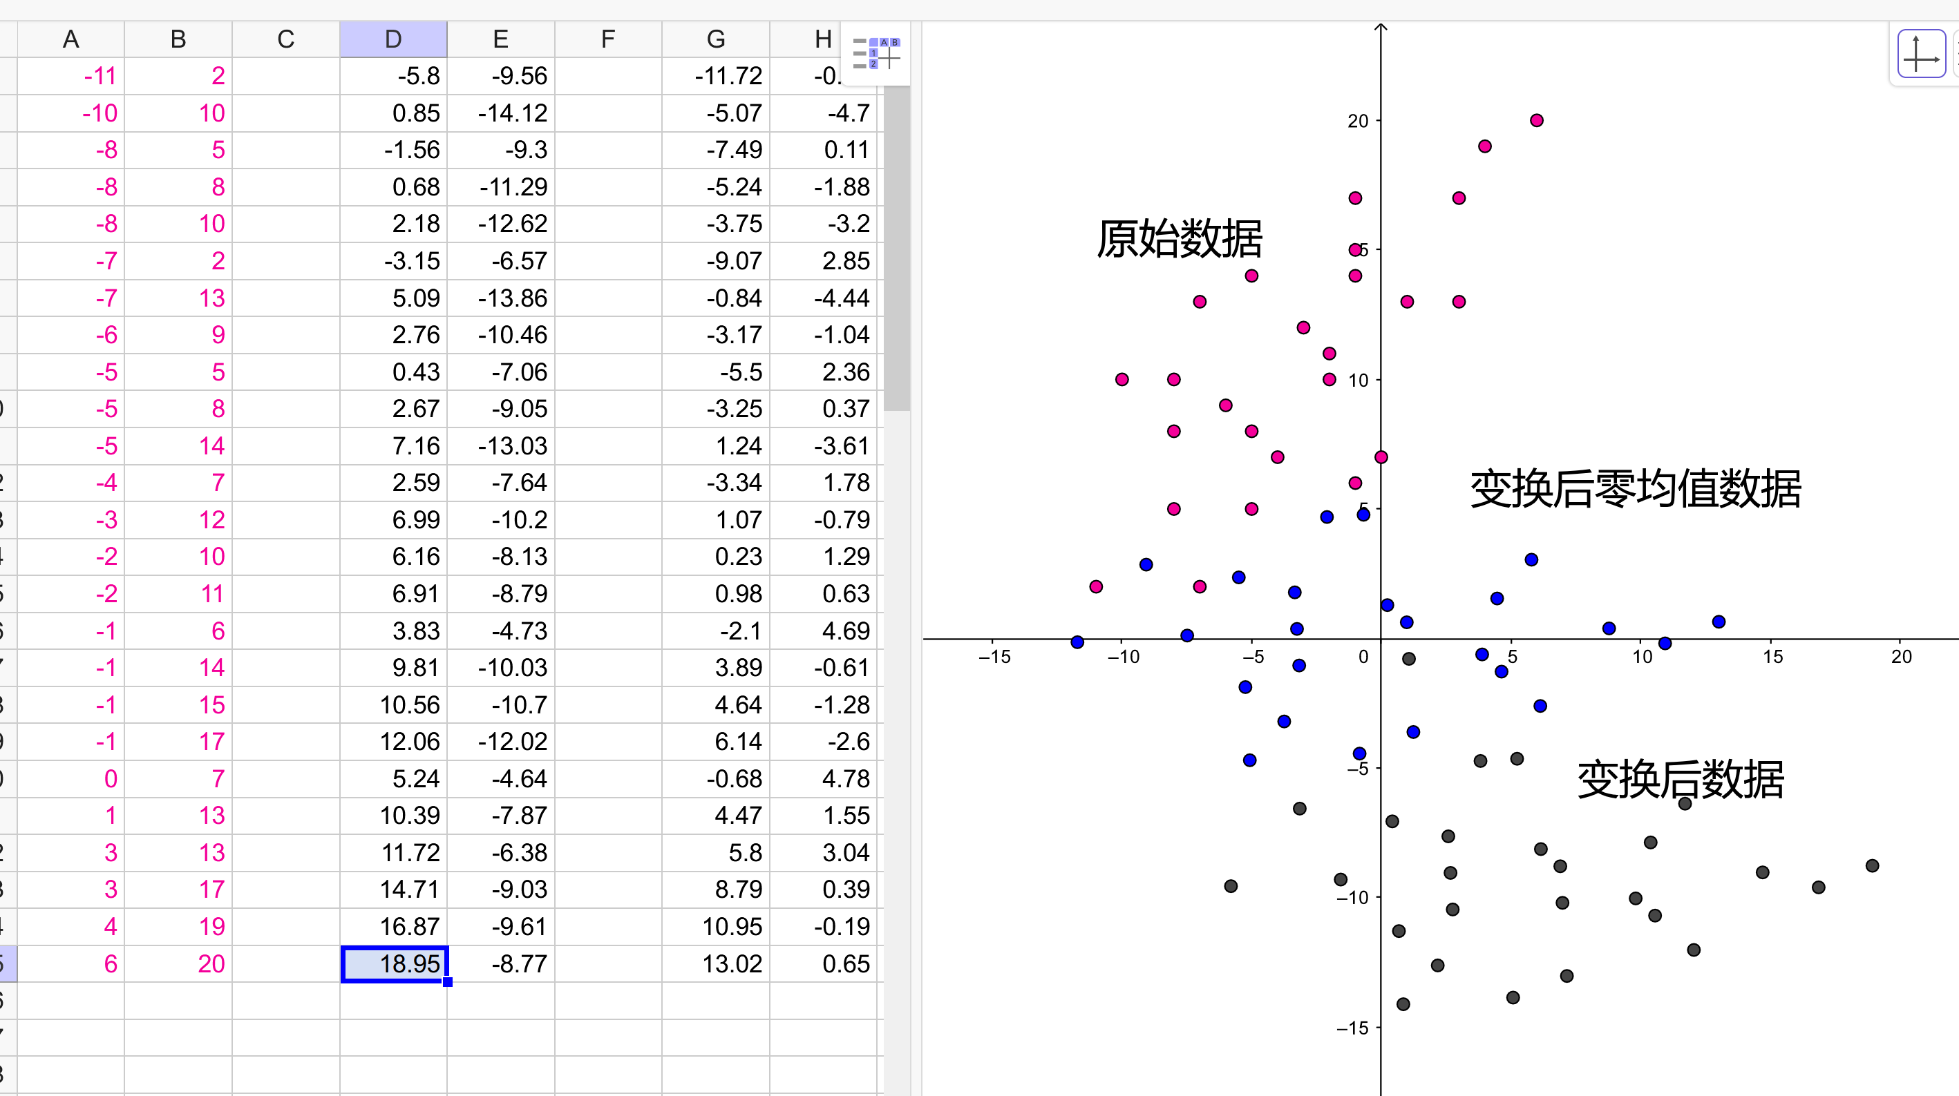

V⁻¹AV=^

 |  |  |  |  |  |  |  |  |  |  | 实对称矩阵特性
特征值 |  |  |  |  |  |  |  |  |  |  | 【线性代数】详解正定矩阵、实对称矩阵、矩阵特征值分解、矩阵 SVD 分解 - 知乎 (zhihu.com)
λ1 | λ2
1.7056 | 0.2944
特征向量 | ★★★
1 | -1
1 | 1
单位基 | ★★★
0.70710678119 | -0.70710678119
0.70710678119 | 0.70710678119
 |  |  |  |  |  |  |  |  |  | 验证 | 单位基 |  |  | 单位基转置
 |  |  |  |  |  |  |  |  |  |  | 0.74849736314 | -0.66313776651 |  | 0.74849736314 | 0.66330209731
 |  | pca-二维例子（标准化数据） – GeoGebra |  |  |  |  |  |  |  |  | 0.66330209731 | 0.74835174063 |  | -0.66313776651 | 0.74835174063

原数据变换后 |  | 变换后零均值 |  | 标准化后再变换（最优变换） |  |  |  |  |  |  | 特征向量是手算来的，因此略微有点不准 |  |  | 单位基的逆
y1 | y2 | y1 | y2 | y1 | y2 |  |  |  |  |  |  |  |  | 0.74835175867 | 0.6631377825
-5.7996195892 | -9.5597465275 | -11.722513635 | -0.1421234082 | -2.4886950069 | -0.013878896741 |  |  |  |  |  |  |  |  | -0.6633021133 | 0.74849738118
0.85049643319 | -14.116351297 | -5.0723976131 | -4.6987281772 | -1.1784036644 | 0.9823494876
-1.5646580753 | -9.3036677377 | -7.4875521217 | 0.11395538167 | -1.5851281209 | -0.052500885168
0.68039714655 | -11.293081037 | -5.2424968998 | -1.8754579179 | -1.1526556721 | 0.37997156361
2.1771006278 | -12.61935657 | -3.7457934185 | -3.2017334509 | -0.86434070624 | 0.66828652946
-3.1464111999 | -6.565757075 | -9.0693052462 | 2.8518660443 | -1.8605690906 | -0.64200481301
5.085457947 | -13.860272507 | -0.8374360993 | -4.4426493873 | -0.2748367784 | 0.94372749917
2.7553530818 | -10.459224077 | -3.1675409645 | -1.0416009581 | -0.69443523103 | 0.2100660884
0.42524821659 | -7.0581756483 | -5.4976458297 | 2.3594474711 | -1.1140336837 | -0.52359532237
2.6703034385 | -9.0475889478 | -3.2525906078 | 0.37003417155 | -0.68156123489 | -0.091122873594
7.1604138823 | -13.026415547 | 1.2375198359 | -3.6087924275 | 0.18338366267 | 0.77382202396
2.5852537952 | -7.6359538181 | -3.3376402512 | 1.7816693012 | -0.66868723875 | -0.39231183559
6.9903145956 | -10.203145288 | 1.0674205493 | -0.78552216822 | 0.20913165495 | 0.17144409997
6.1569132117 | -8.1283723914 | 0.23401916536 | 1.2892507279 | 0.077848168167 | -0.27390234495
6.9052649523 | -8.7915101579 | 0.98237090599 | 0.62611296143 | 0.22200565109 | -0.12974486202
3.8268083465 | -4.7273239622 | -2.0960856998 | 4.6902991571 | -0.34175028447 | -1.0075637557
9.8136222715 | -10.032426094 | 3.8907282252 | -0.61480297497 | 0.81150957894 | 0.14569610769
10.561974012 | -10.695563861 | 4.6390799658 | -1.2779407415 | 0.95566706187 | 0.28985359062
12.058677493 | -12.021839394 | 6.1357834471 | -2.6042162745 | 1.2439820277 | 0.57816855647
5.2384621844 | -4.6419643656 | -0.68443186191 | 4.7756587538 | -0.040561322475 | -1.0204377519
10.391874725 | -7.8722936015 | 4.4689806792 | 1.5453295178 | 0.98141505415 | -0.31252433337
11.71847892 | -6.3752988752 | 5.7955848738 | 3.0423242441 | 1.2954780123 | -0.62658729151
14.711885883 | -9.0278499413 | 8.7889918363 | 0.38977317805 | 1.872107944 | -0.049957359804
16.871891461 | -9.6056281112 | 10.948997415 | -0.18800499184 | 2.3174543889 | 0.08132612698
18.946847396 | -8.7717711514 | 13.02395335 | 0.64585196793 | 2.77567483 | -0.088579348231
5.9228940463 | -9.4176231193

 | 列 1 | 列 2 |  |  | 列 1 | 列 2
列 1 | 37.867714882 |  |  | 列 1 | 1.7056034803
列 2 | 0.0014764833691 | 6.4689502953 |  | 列 2 | -1.3299546649E-16 | #NAME?

